Sheet6
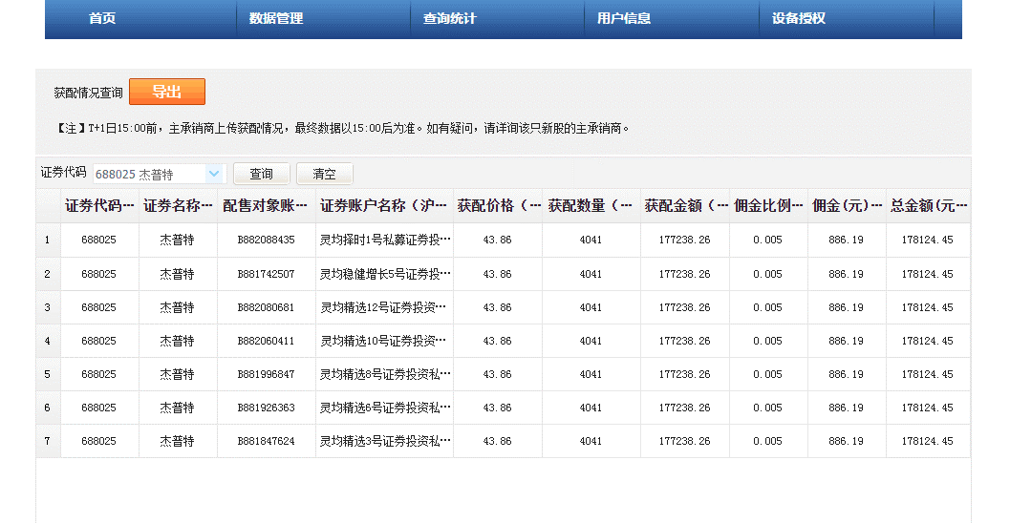
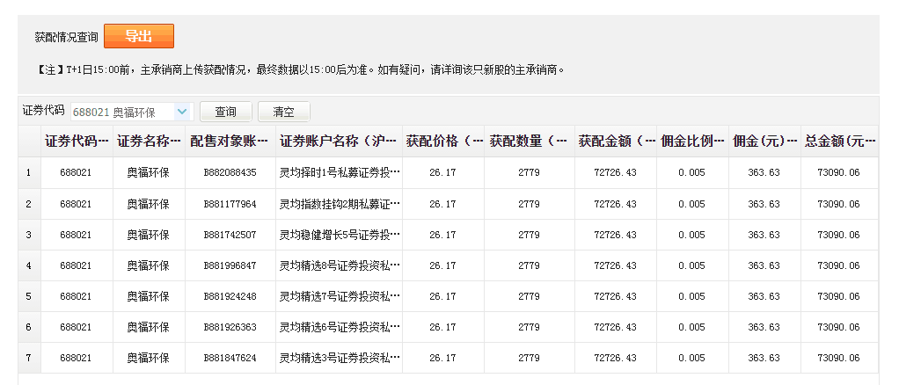
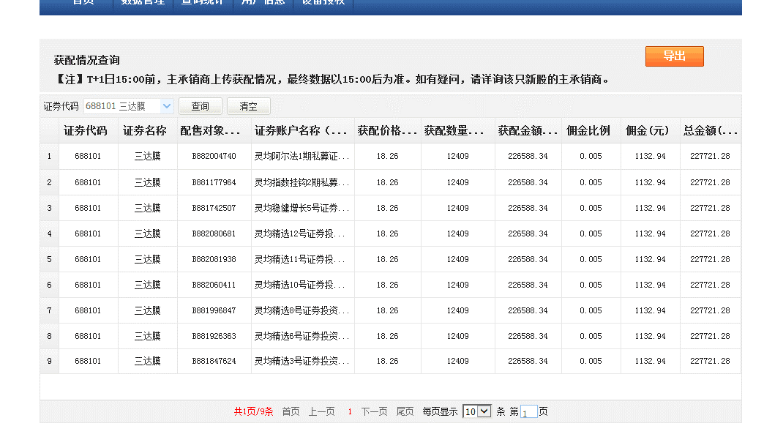
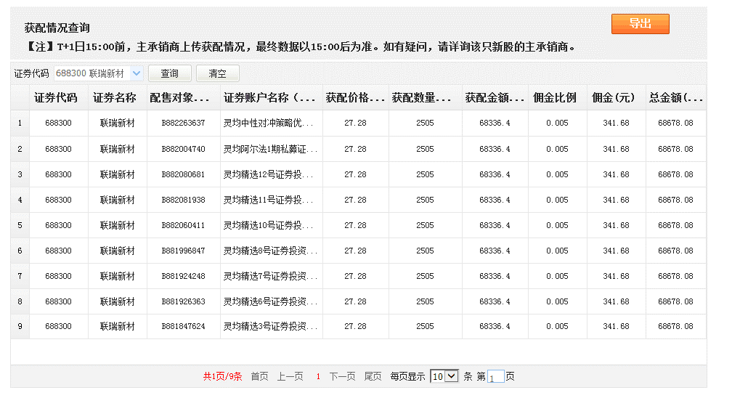
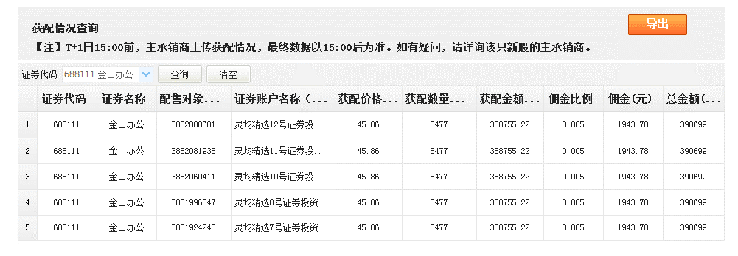
代码 | 名称 | 交易所 | 主承销商 | 备注 | 询价产品 | 获配产品 | 询价入围(产品） | 发行科创板项目 | 46 | 代码 | 名称 | 交易所 | 主承销商 | 备注
688139 | 海尔生物 | 上交所 | 国泰君安 | 已获配 | 3 | 2 | 66.67% | 获配科创板项目 | 27 | 688368 | 晶丰明源 | 上交所 | 广发证券 | 初步询价低价未入围
688366 | 昊海生科 | 上交所 | 瑞银证券 | 已获配 | 3 | 1 | 33.33% | 询价入围（项目） | 58.70% | 688098 | 申联生物 | 上交所 | 国信证券 | 初步询价高价剔除（时间）
688369 | 致远互联 | 上交所 | 中德证券 | 已获配 | 3 | 2 | 66.67% | 询价入围（产品） | 37.56% | 688139 | 海尔生物 | 上交所 | 国泰君安 | 已获配
688025 | 杰普特 | 上交所 | 中金公司 | 已获配 | 12 | 7 | 58.33% |  |  | 688108 | 赛诺医疗 | 上交所 | 中信证券 | 初步询价高价剔除
688021 | 奥福环保 | 上交所 | 安信证券 | 已获配 | 12 | 7 | 58.33% |  |  | 688366 | 昊海生科 | 上交所 | 瑞银证券 | 已获配
688166 | 博瑞医药 | 上交所 | 民生证券 | 已获配 | 12 | 2 | 16.67% |  |  | 688369 | 致远互联 | 上交所 | 中德证券 | 已获配
688202 | 美迪西 | 上交所 | 广发证券 | 已获配 | 12 | 6 | 50.00% |  |  | 688025 | 杰普特 | 上交所 | 中金公司 | 已获配
688389 | 普门科技 | 上交所 | 国信证券 | 已获配 | 12 | 7 | 58.33% |  |  | 688058 | 宝兰德 | 上交所 | 东兴证券 | 初步询价高价剔除
688101 | 三达膜 | 上交所 | 长江证券 | 已获配 | 13 | 9 | 69.23% |  |  | 688021 | 奥福环保 | 上交所 | 安信证券 | 已获配
688300 | 联瑞新材 | 上交所 | 东莞证券 | 已获配 | 14 | 9 | 64.29% |  |  | 688199 | 久日新材 | 上交所 | 招商证券 | 初步询价高价剔除
688111 | 金山办公 | 上交所 | 中金公司 | 已获配 | 14 | 5 | 35.71% |  |  | 688299 | 长阳科技 | 上交所 | 华安证券 | 初步询价高价剔除
688138 | 清溢光电 | 上交所 | 广发证券 | 已获配 | 14 | 8 | 57.14% |  |  | 688363 | 华熙生物 | 上交所 | 华泰联合证券 | 初步询价高价剔除
688196 | 卓越新能 | 上交所 | 英大证券 | 已获配 | 14 | 12 | 85.71% |  |  | 688023 | 安恒信息 | 上交所 | 国泰君安 | 初步询价低价未入围
688358 | 祥生医疗 | 上交所 | 国金证券 | 已获配 | 14 | 13 | 92.86% |  |  | 688128 | 中国电器（研） | 上交所 | 中信建投 | 初步询价高价剔除
688118 | 普元信息 | 上交所 | 民生证券 | 已获配 | 14 | 13 | 92.86% |  |  | 688166 | 博瑞医药 | 上交所 | 民生证券 | 已获配
688357 | 建龙微纳 | 上交所 | 中天国富证券 | 已获配 | 14 | 13 | 92.86% |  |  | 688202 | 美迪西 | 上交所 | 广发证券 | 已获配
688399 | 硕世生物 | 上交所 | 招商证券 | 已获配 | 14 | 12 | 85.71% |  |  | 688288 | 鸿泉物联 | 上交所 | 东方花旗证券 | 初步询价高价剔除
688218 | 江苏北人 | 上交所 | 东吴证券 | 已获配 | 14 | 13 | 92.86% |  |  | 688389 | 普门科技 | 上交所 | 国信证券 | 已获配
688258 | 卓易信息 | 上交所 | 中信建投 | 已获配 | 14 | 4 | 28.57% |  |  | 688101 | 三达膜 | 上交所 | 长江证券 | 已获配
688198 | 佰仁医疗 | 上交所 | 国信证券 | 已获配 | 14 | 4 | 28.57% |  |  | 688300 | 联瑞新材 | 上交所 | 东莞证券 | 已获配
688039 | 当虹科技 | 上交所 | 中信证券 | 已获配 | 14 | 9 | 64.29% |  |  | 688111 | 金山办公 | 上交所 | 中金公司 | 已获配
688037 | 芯源微 | 上交所 | 国信证券 | 已获配 | 14 | 13 | 92.86% |  |  | 688138 | 清溢光电 | 上交所 | 广发证券 | 已获配
688089 | 嘉必优 | 上交所 | 国泰君安 | 已获配 | 14 | 13 | 92.86% |  |  | 688196 | 卓越新能 | 上交所 | 英大证券 | 已获配
688268 | 华特气体 | 上交所 | 中信建投 | 已获配 | 14 | 13 | 92.86% |  |  | 688310 | 迈得医疗 | 上交所 | 广发证券 | 初步询价高价剔除
688078 | 龙软科技 | 上交所 | 方正证券 | 已获配 | 14 | 5 | 35.71% |  |  | 688358 | 祥生医疗 | 上交所 | 国金证券 | 已获配
688081 | 兴图新科 | 上交所 | 中泰证券 | 已获配 | 14 | 8 | 57.14% |  |  | 688118 | 普元信息 | 上交所 | 民生证券 | 已获配
688181 | 八亿时空 | 上交所 | 首创证券 | 已获配 | 14 | 8 | 57.14% |  |  | 688357 | 建龙微纳 | 上交所 | 中天国富证券 | 已获配
 |  |  |  |  |  |  |  |  |  | 688399 | 硕世生物 | 上交所 | 招商证券 | 已获配
 |  |  |  |  |  |  |  |  |  | 688218 | 江苏北人 | 上交所 | 东吴证券 | 已获配
 |  |  |  |  |  |  |  |  |  | 688258 | 卓易信息 | 上交所 | 中信建投 | 已获配
 |  |  |  |  |  |  |  |  |  | 688198 | 佰仁医疗 | 上交所 | 国信证券 | 已获配
 |  |  |  |  |  |  |  |  |  | 688039 | 当虹科技 | 上交所 | 中信证券 | 已获配
 |  |  |  |  |  |  |  |  |  | 688037 | 芯源微 | 上交所 | 国信证券 | 已获配
 |  |  |  |  |  |  |  |  |  | 688089 | 嘉必优 | 上交所 | 国泰君安 | 已获配
 |  |  |  |  |  |  |  |  |  | 688123 | 聚辰股份 | 上交所 | 中金公司 | 初步询价低价未入围
 |  |  |  |  |  |  |  |  |  | 688268 | 华特气体 | 上交所 | 中信建投 | 已获配
 |  |  |  |  |  |  |  |  |  | 688078 | 龙软科技 | 上交所 | 方正证券 | 已获配
 |  |  |  |  |  |  |  |  |  | 688081 | 兴图新科 | 上交所 | 中泰证券 | 已获配
 |  |  |  |  |  |  |  |  |  | 688181 | 八亿时空 | 上交所 | 首创证券 | 已获配
 |  |  |  |  |  |  |  |  |  | 688178 | 万德斯 | 上交所 | 广发证券 | wz
 |  |  |  |  |  |  |  |  |  | 688278 | 特宝生物 | 上交所 | 国金证券 | ly
 |  |  |  |  |  |  |  |  |  | 688100 | 威胜信息 | 上交所 | 中金公司 | ly
 |  |  |  |  |  |  |  |  |  | 688158 | 优刻得 | 上交所 | 中金公司 | ly
 |  |  |  |  |  |  |  |  |  | 688026 | 洁特生物 | 上交所 | 民生证券 | pb
 |  |  |  |  |  |  |  |  |  | 688159 | 有方科技 | 上交所 | 华创证券 | wy
 |  |  |  |  |  |  |  |  |  | 688266 | 泽璟制药 | 上交所 | 中金公司 | ly

